المؤشرات الكلية

سوق العراق للاوراق المالية
جلسة الاربعاء 2025/10/29 |  |  |  | تقرير أسعار الأسهم المتداولة واخبار الشركات
الجلسة (194)

الاسهم المتداولة المدرجة و OTC |  |  | 1,667,215,095 |  |  | قيمة الأسهم المتداولة المدرجة و OTC |  | 3,776,272,320 |  |  | صفقات الشركات المدرجة وOTC | 1052
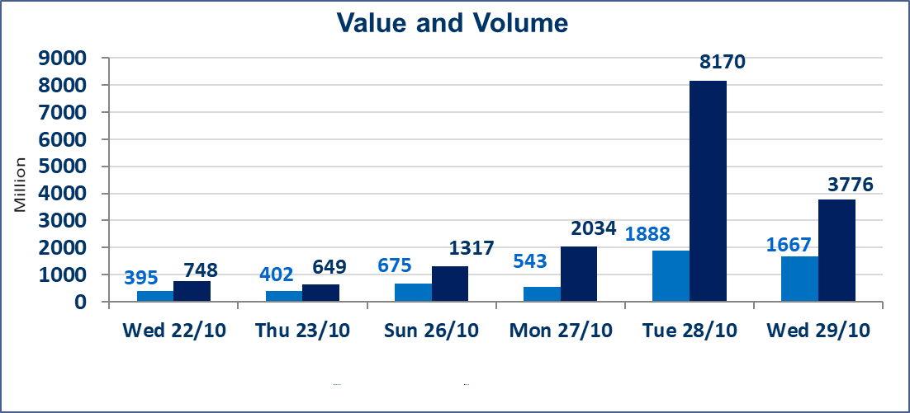
المؤشر60 ISX اليوم | 926.48 |  | نقطة |  |  | المؤشر15 ISX اليوم | 1121.22 | نقطة
المؤشر 60 ISX السابق | 919.49 |  | نقطة |  |  | المؤشر 15 ISX السابق | 1116.17 | نقطة
نسبة التغير | 0.76 |  | % |  |  | نسبة التغير | 0.45 | %
عدد النقاط | 6.99 |  | نقطة |  |  | عدد النقاط | 5.05 | نقطة

الشركات المدرجة | 104 | OTC | 11 | 115 |  | الشركات غير المتداولة المدرجة | 44 | OTC | 9 | 53
الشركات المتداولة | 48 | OTC | 1 | 49 |  | الشركات المرتفعة |  |  | 14
شركات الهيئة العامة |  |  |  | 2 |  | الشركات المنخفضة |  |  | 15
الموقوفة بقرار من هيأة الأوراق المالية |  |  |  | 10
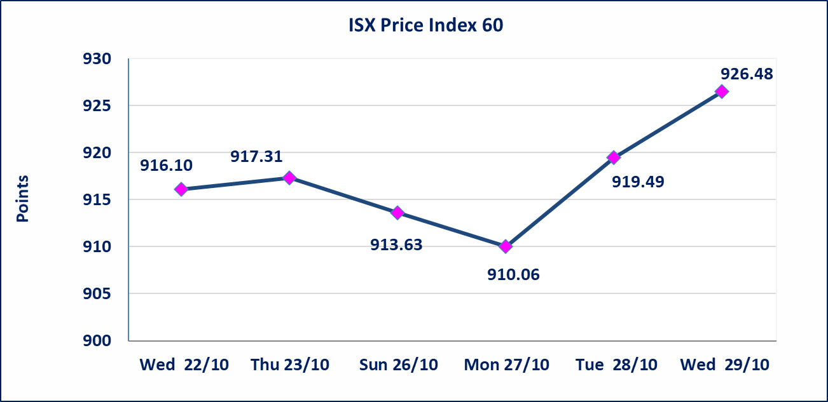
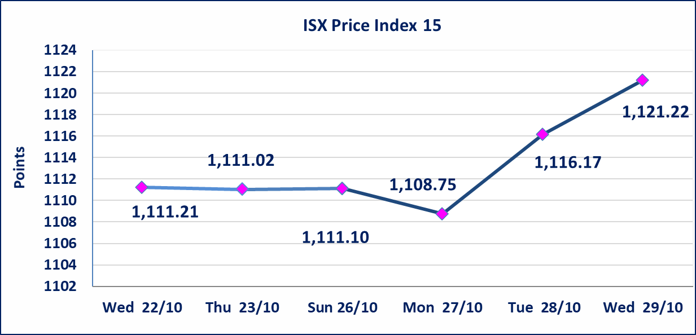

بابل للإنتاج الحيواني والنباتي(ABAP) | أرسل سوق العراق للاوراق المالية كتاب إلى شركة بابل للانتاج الحيواني للافصاح عن اهم الاحداث الجوهرية التي أدت إلى انخفاض سعر السهم لجلستين بكامل نسبة التغير لجسلتي 10/23 و 2024/10/28.
مصرف الانصاري (BANS) | اجابة الشركة بان لاتوجد احداث جوهرية أدت إلى انخفاض سعر السهم لجلستين بكامل حدود نسبة التغير لجسلتي 10/26 و 2024/10/28.
الحد الأعلى والادنى للتغير في السعر | نسبة التغير في المنصة النظامية (15%)، نسبة التغير في المنصة الثانية (20%)، نسبة التغير في المنصة الثالثة (5%) إرتفاعاً وإنخفاضاً من سعر الاغلاق السابق.
Web site : www.isx-iq.net E-mail : info-isx@isx-iq.net |  |  |  |  | 07834000034 - 07711211522 : ص . ب :3607 العلوية الهاتف |  |  |  |  |  | بغداد /الكرادة/ قرب المسرح الوطني /مجاور مصرف الخليج التجاري

نسبة التغير
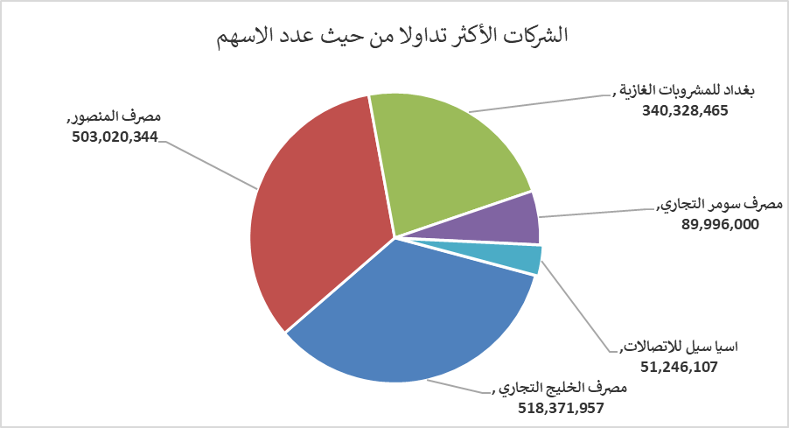
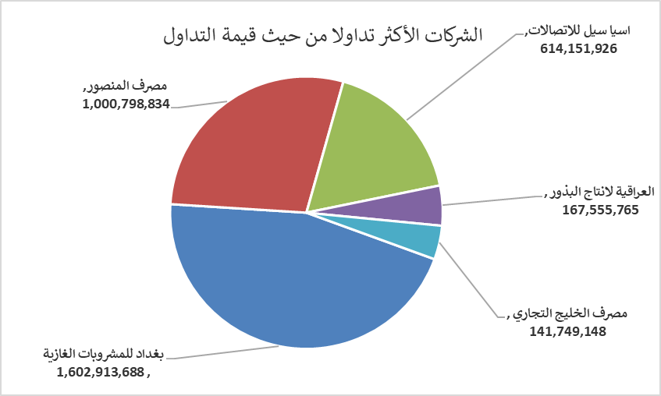
الشركات الأكثر ارتفاعاً وانخفاضاً

نسبة التغير لاسعار الاغلاق الاكثر ارتفاعاً |  |  |  | نسبة التغير لاسعار الاغلاق الاكثر انخفاضاً
اسم الشركة | اغلاق | التغير(%) | الاسهم المتداولة | اسم الشركة | اغلاق | التغير (%) | الاسهم المتداولة
العراقية لانتاج البذور | 5.790 | 4.89 | 29,282,584 | مصرف الشرق الأوسط | 0.060 | -14.29 | 11,833,051
الهلال الصناعية | 1.990 | 4.74 | 1,299,120 | مصرف سومر التجاري | 0.090 | -10.00 | 89,996,000
المواد الانشائية الحديثة | 0.700 | 4.48 | 860,501 | العراقية لانتاج وتسويق اللحوم | 4.300 | -6.52 | 920,000
بغداد للمشروبات الغازية | 4.800 | 4.12 | 340,328,465 | مصرف الاقتصاد | 0.230 | -4.17 | 637,211
العراقية لتصنيع التمور | 2.600 | 4.00 | 10,000 | مصرف الخليج التجاري | 0.270 | -3.57 | 518,371,957

الشركات الاكثر نشاطا حسب الاسهم المتداولة (حجم التداول) |  |  |  | الشركات الاكثر نشاطا حسب القيمة المتداولة
اسم الشركة | اغلاق | التغير(%) | الاسهم المتداولة | اسم الشركة | اغلاق | التغير (%) | القيمة المتداولة
مصرف الخليج التجاري | 0.270 | -3.57 | 518,371,957 | بغداد للمشروبات الغازية | 4.800 | 4.12 | 1,602,913,688
مصرف المنصور | 1.980 | -1.00 | 503,020,344 | مصرف المنصور | 1.980 | -1.00 | 1,000,798,834
بغداد للمشروبات الغازية | 4.800 | 4.12 | 340,328,465 | اسيا سيل للاتصالات | 12.000 | 1.01 | 614,151,926
مصرف سومر التجاري | 0.090 | -10.00 | 89,996,000 | العراقية لانتاج البذور | 5.790 | 4.89 | 167,555,765
اسيا سيل للاتصالات | 12.000 | 1.01 | 51,246,107 | مصرف الخليج التجاري | 0.270 | -3.57 | 141,749,148

